LISTA GENERAL Nº92 Rev1
CLIENTE: |  |  |  |  |  | FECHA: | Wednesday, 19 de August de 2026
LUGAR DE ENTREGA:
FORMA DE PAGO:

BONIFIC. TUBOS: | 50.00% |  |  | TOTAL PEDIDO: |  | $0.00

BONIFIC. ACCES: | 50.00%

TUBOS

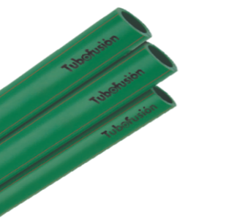
 | TUBO FUSION PN 12 |  | EMBALAJE | PRECIO $ | PRECIO BONIF | PEDIDO | SUB TOTAL

 | 101130212532004 | TUBO PN 12 Ø 32 X 4 Mts | 10 | $ 14,022.45 | $ 7,011.23 |  | $ -
 | 101130212540004 | TUBO PN 12 Ø 40 X 4 Mts | 5 | $ 23,689.40 | $ 11,844.70 |  | $ -
 | 101130212550004 | TUBO PN 12 Ø 50 X 4 Mts | 5 | $ 31,178.55 | $ 15,589.28 |  | $ -
 | 101130212563004 | TUBO PN 12 Ø 63 X 4 Mts | 3 | $ 47,087.87 | $ 23,543.94 |  | $ -
 | 101130212575004 | TUBO PN 12 Ø 75 X 4 Mts | 1 | $ 66,654.49 | $ 33,327.25 |  | $ -
 | 101130212590004 | TUBO PN 12 Ø 90 X 4 Mts | 1 | $ 98,024.23 | $ 49,012.12 |  | $ -
 | 101130212511004 | TUBO PN 12 Ø 110 X 4 Mts | 1 | $ 146,159.42 | $ 73,079.71 |  | $ -

 | TUBO FUSION PN 20 |  | EMBALAJE | PRECIO $ | PRECIO BONIF | PEDIDO | SUB TOTAL

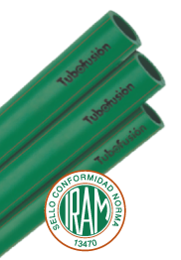
 | 101130220020004 | TUBO PN 20 Ø 20 X 4 Mts | 25 | $ 6,869.94 | $ 3,434.97 |  | $ -
 | 101130220025004 | TUBO PN 20 Ø 25 X 4 Mts | 20 | $ 10,340.21 | $ 5,170.11 |  | $ -
 | 101130220032004 | TUBO PN 20 Ø 32 X 4 Mts | 10 | $ 16,790.38 | $ 8,395.19 |  | $ -
 | 101130220040004 | TUBO PN 20 Ø 40 X 4 Mts | 5 | $ 27,197.09 | $ 13,598.55 |  | $ -
 | 101130220050004 | TUBO PN 20 Ø 50 X 4 Mts | 5 | $ 39,573.74 | $ 19,786.87 |  | $ -
 | 101130220063004 | TUBO PN 20 Ø 63 X 4 Mts | 3 | $ 68,125.69 | $ 34,062.85 |  | $ -
 | 101130220075004 | TUBO PN 20 Ø 75 X 4 Mts | 1 | $ 96,848.06 | $ 48,424.03 |  | $ -
 | 101130220090004 | TUBO PN 20 Ø 90 X 4 Mts | 1 | $ 144,380.63 | $ 72,190.32 |  | $ -
 | 10113022011004 | TUBO PN 20 Ø 110 X 4 Mts | 1 | $ 212,622.68 | $ 106,311.34 |  | $ -

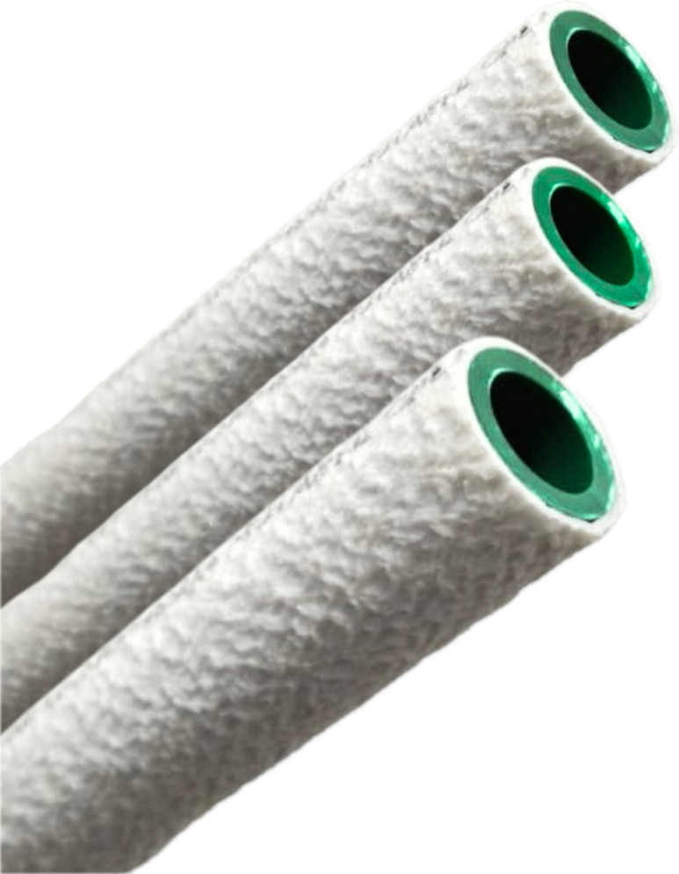

 | TUBOCOBERTOR FUSION PN 20 |  | EMBALAJE | PRECIO $ | PRECIO BONIF | PEDIDO | SUB TOTAL

 | 101130320000001 | TUBOCOBERTOR PN 20 Ø 20 X 4 Mts *NUEVO* | 20 | $ 11,852.36 | $ 5,926.18 |  | $ -
 | 101130325000001 | TUBOCOBERTOR PN 20 Ø 25 X 4 Mts *NUEVO* | 15 | $ 17,220.91 | $ 8,610.46 |  | $ -
 | 101130332000001 | TUBOCOBERTOR PN 20 Ø 32 X 4 Mts *NUEVO* | 10 | $ 26,762.22 | $ 13,381.11 |  | $ -

LINEA ACCESORIOS

 | CODO A 90º HH |  | EMBALAJE | PRECIO $ | PRECIO BONIF | PEDIDO | SUB TOTAL

 | 101203105200000 | CODO A 90º Ø 20 | 200 | $ 378.70 | $ 189.35 |  | $ -
 | 101203105250000 | CODO A 90º Ø 25 | 120 | $ 594.56 | $ 297.28 |  | $ -
 | 101203105320000 | CODO A 90º Ø 32 | 70 | $ 1,022.47 | $ 511.24 |  | $ -
 | 101203105400000 | CODO A 90º Ø 40 | 40 | $ 2,181.28 | $ 1,090.64 |  | $ -
 | 101203105500000 | CODO A 90º Ø 50 | 20 | $ 4,173.17 | $ 2,086.59 |  | $ -
 | 101203105630000 | CODO A 90º Ø 63 | 10 | $ 7,149.71 | $ 3,574.86 |  | $ -

 | CODO A 45º HH |  | EMBALAJE | PRECIO $ | PRECIO BONIF | PEDIDO | SUB TOTAL

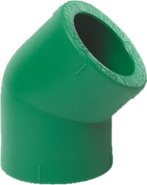
 | 101203104200000 | CODO A 45º Ø 20 | 200 | $ 416.56 | $ 208.28 |  | $ -
 | 101203104250000 | CODO A 45º Ø 25 | 150 | $ 666.49 | $ 333.25 |  | $ -
 | 101203104320000 | CODO A 45º Ø 32 | 100 | $ 1,249.68 | $ 624.84 |  | $ -
 | 101203104400000 | CODO A 45º Ø 40 - PROXIMAMENTE (SEPTIEMBRE 2026) |  | $ - | $ - |  | $ -
 | 101203104500000 | CODO A 45º Ø 50 - PROXIMAMENTE (SEPTIEMBRE 2026) |  | $ - | $ - |  | $ -
 | 101203104630000 | CODO A 45º Ø 63 - PROXIMAMENTE (SEPTIEMBRE 2026) |  | $ - | $ - |  | $ -
 | 101203104750000 | CODO A 45º Ø 75 *NUEVO* | 1 | $ 19,895.75 | $ 9,947.88 |  | $ -
 | 101203104900000 | CODO A 45º Ø 90 *NUEVO* | 1 | $ 39,524.14 | $ 19,762.07 |  | $ -

 | CUPLA HH |  | EMBALAJE | PRECIO $ | PRECIO BONIF | PEDIDO | SUB TOTAL

 | 101203108200000 | CUPLA UNION Ø 20 | 300 | $ 295.37 | $ 147.69 |  | $ -
 | 101203108250000 | CUPLA UNION Ø 25 | 200 | $ 477.17 | $ 238.59 |  | $ -
 | 101203108320000 | CUPLA UNION Ø 32 | 100 | $ 674.08 | $ 337.04 |  | $ -
 | 101203108400000 | CUPLA UNION Ø 40 | 70 | $ 1,272.42 | $ 636.21 |  | $ -
 | 101203108500000 | CUPLA UNION Ø 50 | 40 | $ 2,537.23 | $ 1,268.62 |  | $ -
 | 101203108630000 | CUPLA UNION Ø 63 | 25 | $ 5,150.22 | $ 2,575.11 |  | $ -

 | BUJE DE REDUCCION MH |  | EMBALAJE | PRECIO $ | PRECIO BONIF | PEDIDO | SUB TOTAL

 | 101203109202000 | BUJE DE REDUCCION Ø 25x20 | 250 | $ 477.17 | $ 238.59 |  | $ -
 | 101203109322000 | BUJE DE REDUCCION Ø 32x20 | 200 | $ 704.38 | $ 352.19 |  | $ -
 | 101203109322500 | BUJE DE REDUCCION Ø 32x25 | 200 | $ 704.38 | $ 352.19 |  | $ -
 | 101203109402500 | BUJE DE REDUCCION Ø 40x25 | 120 | $ 1,098.21 | $ 549.11 |  | $ -
 | 101203109403200 | BUJE DE REDUCCION Ø 40x32 | 100 | $ 1,098.21 | $ 549.11 |  | $ -
 | 101203109503200 | BUJE DE REDUCCION Ø 50x32 | 70 | $ 2,044.95 | $ 1,022.48 |  | $ -
 | 101203109504000 | BUJE DE REDUCCION Ø 50x40 | 60 | $ 2,196.42 | $ 1,098.21 |  | $ -
 | 101203109633200 | BUJE DE REDUCCION Ø 63x32 | 25 | $ 2,764.44 | $ 1,382.22 |  | $ -
 | 101203109634000 | BUJE DE REDUCCION Ø 63x40 | 25 | $ 3,483.95 | $ 1,741.98 |  | $ -
 | 101203109635000 | BUJE DE REDUCCION Ø 63x50 | 25 | $ 3,938.38 | $ 1,969.19 |  | $ -

 | TAPA H |  | EMBALAJE | PRECIO $ | PRECIO BONIF | PEDIDO | SUB TOTAL

 | 101203112200000 | TAPA Ø 20 | 300 | $ 287.81 | $ 143.91 |  | $ -
 | 101203112250000 | TAPA Ø 25 | 200 | $ 431.69 | $ 215.85 |  | $ -
 | 101203112320000 | TAPA Ø 32 | 100 | $ 530.17 | $ 265.09 |  | $ -
 | 101203112400000 | TAPA Ø 40 | 70 | $ 1,401.16 | $ 700.58 |  | $ -
 | 101203112500000 | TAPA Ø 50 | 50 | $ 2,196.42 | $ 1,098.21 |  | $ -
 | 101203112630000 | TAPA Ø 63 *NUEVO* | 25 | $ 5,849.73 | $ 2,924.87 |  | $ -

 | TEE HHH |  | EMBALAJE | PRECIO $ | PRECIO BONIF | PEDIDO | SUB TOTAL

 | 101203116200000 | TEE Ø 20 | 150 | $ 605.90 | $ 302.95 |  | $ -
 | 101203116250000 | TEE Ø 25 | 90 | $ 1,022.47 | $ 511.24 |  | $ -
 | 101203116320000 | TEE Ø 32 | 50 | $ 1,552.62 | $ 776.31 |  | $ -
 | 101203116400000 | TEE Ø 40 | 25 | $ 2,741.71 | $ 1,370.86 |  | $ -
 | 101203116500000 | TEE Ø 50 | 15 | $ 5,430.41 | $ 2,715.21 |  | $ -
 | 101203116630000 | TEE Ø 63 | 10 | $ 8,846.24 | $ 4,423.12 |  | $ -

 | TEE REDUCCION CENTRAL HHH |  | EMBALAJE | PRECIO $ | PRECIO BONIF | PEDIDO | SUB TOTAL

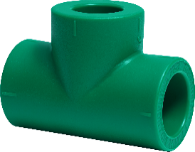
 | 101203116252025 | TEE RED. CENTRAL Ø 25 x 20 x 25 | 90 | $ 969.47 | $ 484.74 |  | $ -
 | 101203116322032 | TEE RED. CENTRAL Ø 32 x 20 x 32 | 50 | $ 1,817.73 | $ 908.87 |  | $ -
 | 101203116322532 | TEE RED. CENTRAL Ø 32 x 25 x 32 | 50 | $ 1,590.49 | $ 795.25 |  | $ -
 | 101203116403240 | TEE RED. CENTRAL Ø 40 x 32 x 40 | 25 | $ 2,650.86 | $ 1,325.43 |  | $ -
 | 101203116502550 | TEE RED. CENTRAL Ø 50 x 25x 50 | 15 | $ 4,392.81 | $ 2,196.41 |  | $ -
 | 101203116503250 | TEE RED. CENTRAL Ø 50 x 32 x 50 | 15 | $ 4,468.54 | $ 2,234.27 |  | $ -
 | 101203116504050 | TEE RED. CENTRAL Ø 50 x 40 x 50 | 15 | $ 4,771.50 | $ 2,385.75 |  | $ -
 | 101203116634063 | TEE RED. CENTRAL Ø 63 x 40 x 63 *NUEVO* | 10 | $ 9,429.07 | $ 4,714.54 |  | $ -
 | 101203116635063 | TEE RED. CENTRAL Ø 63 x 50 x 63 | 10 | $ 9,755.11 | $ 4,877.56 |  | $ -

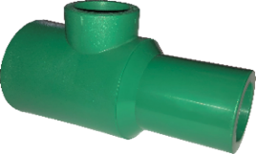
 | COLECTOR MODULAR MHH |  | EMBALAJE | PRECIO $ | PRECIO BONIF | PEDIDO | SUB TOTAL

 | 101203125502550 | COLECTOR MODULAR MHH Ø 50 x 25 | 10 | $ 12,118.11 | $ 6,059.06 |  | $ -
 | 101203125503250 | COLECTOR MODULAR MHH Ø 50 x 32 | 10 | $ 10,982.03 | $ 5,491.02 |  | $ -

 | CURVA A 90º HH |  | EMBALAJE | PRECIO $ | PRECIO BONIF | PEDIDO | SUB TOTAL

 | 101203102200000 | CURVA A 90º Ø 20 | 70 | $ 1,476.90 | $ 738.45 |  | $ -
 | 101203102250000 | CURVA A 90º Ø 25 | 50 | $ 1,969.19 | $ 984.60 |  | $ -
 | 101203102320000 | CURVA A 90º Ø 32 | 50 | $ 3,256.77 | $ 1,628.39 |  | $ -

 | CURVA DE SOBREPASO FORMADA |  | EMBALAJE | PRECIO $ | PRECIO BONIF | PEDIDO | SUB TOTAL

 | 101203140200000 | SOBREPASO FORMADA Ø 20 | 15 | $ 1,855.57 | $ 927.79 |  | $ -
 | 101203140250000 | SOBREPASO FORMADA Ø 25 | 12 | $ 2,669.78 | $ 1,334.89 |  | $ -
 | 101203140320000 | SOBREPASO FORMADA Ø 32 | 9 | $ 4,165.59 | $ 2,082.80 |  | $ -

 | CURVA DE SOBREPASO INYECTADA |  | EMBALAJE | PRECIO $ | PRECIO BONIF | PEDIDO | SUB TOTAL

 | 101203140200001 | SOBREPASO CORTA INYECTADA Ø 20 HH *NUEVO* | 150 | $ 1,481.93 | $ 740.97 |  | $ -
 | 101203140250001 | SOBREPASO CORTA INYECTADA Ø 25 HH *NUEVO* | 100 | $ 2,172.02 | $ 1,086.01 |  | $ -
 | 101203140320001 | SOBREPASO CORTA INYECTADA Ø 32 HH *NUEVO* | 60 | $ 3,254.23 | $ 1,627.12 |  | $ -

 | CODO A 90º C/INSERTO MACHO |  | EMBALAJE | PRECIO $ | PRECIO BONIF | PEDIDO | SUB TOTAL

 | 101203106201200 | CODO A 90º ROSCA M Ø 20 x ½" | 50 | $ 4,165.59 | $ 2,082.80 |  | $ -
 | 101203106251200 | CODO A 90º ROSCA M Ø 25 x ½" | 40 | $ 4,847.26 | $ 2,423.63 |  | $ -
 | 101203106253400 | CODO A 90º ROSCA M Ø 25 x ¾" | 30 | $ 5,604.64 | $ 2,802.32 |  | $ -
 | 101203106323400 | CODO A 90º ROSCA M Ø 32 x ¾" | 25 | $ 8,634.17 | $ 4,317.09 |  | $ -
 | 101203106321000 | CODO A 90º ROSCA M Ø 32 x 1" | 20 | $ 9,088.58 | $ 4,544.29 |  | $ -

 | CODO A 90º C/INSERTO HEMBRA |  | EMBALAJE | PRECIO $ | PRECIO BONIF | PEDIDO | SUB TOTAL
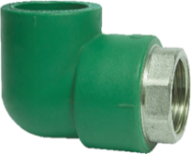
 | 101203107201200 | CODO A 90º ROSCA H Ø 20 x ½" | 70 | $ 3,029.54 | $ 1,514.77 |  | $ -
 | 101203107251200 | CODO A 90º ROSCA H Ø 25 x ½" | 40 | $ 4,165.59 | $ 2,082.80 |  | $ -
 | 101203107253400 | CODO A 90º ROSCA H Ø 25 x ¾" | 40 | $ 4,241.34 | $ 2,120.67 |  | $ -
 | 101203107323400 | CODO A 90º ROSCA H Ø 32 x ¾" | 30 | $ 6,952.78 | $ 3,476.39 |  | $ -
 | 101203107321000 | CODO A 90º ROSCA H Ø 32 x 1" | 25 | $ 8,005.53 | $ 4,002.77 |  | $ -

 | CODO A 90º C/ROSCA SINTETICA |  | EMBALAJE | PRECIO $ | PRECIO BONIF | PEDIDO | SUB TOTAL

 | 101203107201202 | CODO A 90º ROSCA H Ø 20 x ½" SINTETICA | 100 | $ 1,719.24 | $ 859.62 |  | $ -
 | 101203107251202 | CODO A 90º ROSCA H Ø 25 x ½" SINTETICA | 50 | $ 2,249.42 | $ 1,124.71 |  | $ -
 | 101203107253402 | CODO A 90º ROSCA H Ø 25 x ¾" SINTETICA | 50 | $ 2,522.09 | $ 1,261.05 |  | $ -

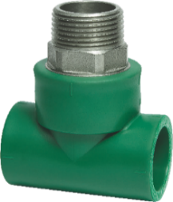
 | TEE C/INSERTO MACHO |  | EMBALAJE | PRECIO $ | PRECIO BONIF | PEDIDO | SUB TOTAL

 | 101203117201200 | TEE ROSCA M Ø 20 x ½" | 40 | $ 4,771.50 | $ 2,385.75 |  | $ -
 | 101203117251200 | TEE ROSCA M Ø 25 x ½" | 30 | $ 5,907.57 | $ 2,953.79 |  | $ -
 | 101203117253400 | TEE ROSCA M Ø 25 x ¾" | 30 | $ 6,816.43 | $ 3,408.22 |  | $ -
 | 101203117323400 | TEE ROSCA M Ø 32 x ¾" | 25 | $ 7,573.82 | $ 3,786.91 |  | $ -
 | 101203117321000 | TEE ROSCA M Ø 32 x 1" | 15 | $ 12,496.81 | $ 6,248.41 |  | $ -

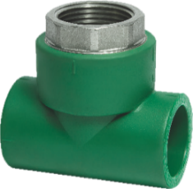
 | TEE C/INSERTO HEMBRA |  | EMBALAJE | PRECIO $ | PRECIO BONIF | PEDIDO | SUB TOTAL

 | 101203118201200 | TEE ROSCA H Ø 20 x ½" | 50 | $ 3,976.25 | $ 1,988.13 |  | $ -
 | 101203118251200 | TEE ROSCA H Ø 25 x ½" | 40 | $ 4,695.80 | $ 2,347.90 |  | $ -
 | 101203118253400 | TEE ROSCA H Ø 25 x ¾" | 40 | $ 6,134.81 | $ 3,067.41 |  | $ -
 | 101203118323400 | TEE ROSCA H Ø 32 x ¾" | 30 | $ 7,195.14 | $ 3,597.57 |  | $ -
 | 101203118321000 | TEE ROSCA H Ø 32 x 1" | 20 | $ 9,467.29 | $ 4,733.65 |  | $ -

 | CUPLA C/INSERTO MACHO |  | EMBALAJE | PRECIO $ | PRECIO BONIF | PEDIDO | SUB TOTAL

 | 101203110201200 | CUPLA ROSCA M Ø 20 x ½" | 60 | $ 3,635.46 | $ 1,817.73 |  | $ -
 | 101203110203400 | CUPLA ROSCA M Ø 20 x ¾" *NUEVO* | 30 | $ 5,400.14 | $ 2,700.07 |  | $ -
 | 101203110251200 | CUPLA ROSCA M Ø 25 x ½" | 40 | $ 4,014.11 | $ 2,007.06 |  | $ -
 | 101203110253400 | CUPLA ROSCA M Ø 25 x ¾" | 30 | $ 4,695.80 | $ 2,347.90 |  | $ -
 | 101203110323400 | CUPLA ROSCA M Ø 32 x ¾" | 30 | $ 8,103.99 | $ 4,052.00 |  | $ -
 | 101203110321000 | CUPLA ROSCA M Ø 32 x 1" | 20 | $ 9,618.75 | $ 4,809.38 |  | $ -
 | 101203110401140 | CUPLA ROSCA M Ø 40 x 1¼" | 10 | $ 18,555.88 | $ 9,277.94 |  | $ -
 | 101203110501120 | CUPLA ROSCA M Ø 50 x 1½" | 10 | $ 24,993.62 | $ 12,496.81 |  | $ -
 | 101203110632000 | CUPLA ROSCA M Ø 63 x 2" | 5 | $ 38,172.10 | $ 19,086.05 |  | $ -

 | CUPLA C/INSERTO HEMBRA |  | EMBALAJE | PRECIO $ | PRECIO BONIF | PEDIDO | SUB TOTAL

 | 101203111203800 | CUPLA ROSCA H Ø 20 x ⅜" | 100 | $ 2,953.80 | $ 1,476.90 |  | $ -
 | 101203111201200 | CUPLA ROSCA H Ø 20 x ½" | 80 | $ 2,915.91 | $ 1,457.96 |  | $ -
 | 101203111203400 | CUPLA ROSCA H Ø 20 x ¾" *NUEVO* | 50 | $ 4,877.54 | $ 2,438.77 |  | $ -
 | 101203111251200 | CUPLA ROSCA H Ø 25 x ½" | 50 | $ 3,408.22 | $ 1,704.11 |  | $ -
 | 101203111253400 | CUPLA ROSCA H Ø 25 x ¾" | 50 | $ 4,241.34 | $ 2,120.67 |  | $ -
 | 101203111323400 | CUPLA ROSCA H Ø 32 x ¾" | 40 | $ 6,513.48 | $ 3,256.74 |  | $ -
 | 101203111321000 | CUPLA ROSCA H Ø 32 x 1" | 30 | $ 7,573.82 | $ 3,786.91 |  | $ -
 | 101203111401140 | CUPLA ROSCA H Ø 40 x 1¼" | 10 | $ 15,147.66 | $ 7,573.83 |  | $ -
 | 101203111501120 | CUPLA ROSCA H Ø 50 x 1½" | 10 | $ 19,691.94 | $ 9,845.97 |  | $ -
 | 101203111632000 | CUPLA ROSCA H Ø 63 x 2" | 5 | $ 30,295.30 | $ 15,147.65 |  | $ -

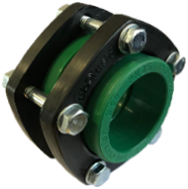
 | UNION DOBLE C/BRIDA |  | EMBALAJE | PRECIO $ | PRECIO BONIF | PEDIDO | SUB TOTAL

 | 101203121400001 | UNION DOBLE C/BRIDA HH Ø 40 | 10 | $ 18,631.61 | $ 9,315.81 |  | $ -
 | 101203121500001 | UNION DOBLE C/BRIDA HH Ø 50 | 10 | $ 20,373.58 | $ 10,186.79 |  | $ -
 | 101203121630001 | UNION DOBLE C/BRIDA HH Ø 63 | 5 | $ 24,311.99 | $ 12,156.00 |  | $ -

 | UNION DOBLE HH |  | EMBALAJE | PRECIO $ | PRECIO BONIF | PEDIDO | SUB TOTAL

 | 101203121200000 | UNION DOBLE Ø 20 HH | 100 | $ 1,590.49 | $ 795.25 |  | $ -
 | 101203121250000 | UNION DOBLE Ø 25 HH | 70 | $ 2,196.42 | $ 1,098.21 |  | $ -
 | 101203121320000 | UNION DOBLE Ø 32 HH | 40 | $ 3,483.95 | $ 1,741.98 |  | $ -

 | LLAVE DE PASO CABEZAL DE BRONCE C/CAMPANA CROMADA |  | EMBALAJE | PRECIO $ | PRECIO BONIF | PEDIDO | SUB TOTAL

 | 101203130200001 | LLAVE DE PASO C/BRONCE Ø 20 | 15 | $ 21,964.11 | $ 10,982.06 |  | $ -
 | 101203130250001 | LLAVE DE PASO C/BRONCE Ø 25 | 15 | $ 26,508.39 | $ 13,254.20 |  | $ -
 | 101203130320001 | LLAVE DE PASO C/BRONCE Ø 32

 | CABEZAL DE BRONCE (REPUESTO DE LLAVE DE PASO) |  | EMBALAJE | PRECIO $ | PRECIO BONIF | PEDIDO | SUB TOTAL

 | 101203132200000 | CABEZAL DE BRONCE Ø 20/25 | 10 | $ 10,917.76 | $ 5,458.88 |  | $ -
 | 101203132320000 | CABEZAL DE BRONCE Ø 32

 | LLAVE DE PASO CAB. BRONCE Y POLIAMIDA C/CAMP. CROMADA |  | EMBALAJE | PRECIO $ | PRECIO BONIF | PEDIDO | SUB TOTAL

 | 101203131200001 | LLAVE DE PASO C/BRONCE Y POLIAMIDA Ø 20 | 15 | $ 17,419.78 | $ 8,709.89 |  | $ -
 | 101203131250001 | LLAVE DE PASO C/BRONCE Y POLIAMIDA Ø 25 | 15 | $ 19,313.24 | $ 9,656.62 |  | $ -
 | 101203131320001 | LLAVE DE PASO C/BRONCE Y POLIAMIDA Ø 32

 | CABEZAL DE BRONCE Y POLIAMIDA (REPUESTO DE LLAVE DE PASO) |  | EMBALAJE | PRECIO $ | PRECIO BONIF | PEDIDO | SUB TOTAL

 | 101203133200000 | CABEZAL DE BRONCE Y POLIAMIDA Ø 20/25 | 10 | $ 7,005.79 | $ 3,502.90 |  | $ -
 | 101203133320000 | CABEZAL DE BRONCE Y POLIAMIDA Ø 32

 | CAPUCHON C/CAMPANA (CROMADO) |  | EMBALAJE | PRECIO $ | PRECIO BONIF | PEDIDO | SUB TOTAL

 | 101203134100000 | CAPUCHON C/CAMPANA (CROMADO) | 5 | $ 5,285.75 | $ 2,642.88 |  | $ -

 | VALVULA ESFERICA CON CUERPO DE BRONCE Y PALANCA |  | EMBALAJE | PRECIO $ | PRECIO BONIF | PEDIDO | SUB TOTAL

 | 101203150200001 | VALVULA ESFERICA Ø 20 | 10 | $ 25,569.23 | $ 12,784.62 |  | $ -
 | 101203150250001 | VALVULA ESFERICA Ø 25 | 10 | $ 28,163.27 | $ 14,081.64 |  | $ -
 | 101201699600595 | VALVULA ESFERICA Ø 32 *NUEVO* | 10 | $ 27,364.78 | $ 13,682.39 |  | $ -
 | 101201699600596 | VALVULA ESFERICA Ø 40 *NUEVO* | 7 | $ 56,094.00 | $ 28,047.00 |  | $ -
 | 101201699600597 | VALVULA ESFERICA Ø 50 *NUEVO* | 5 | $ 64,301.35 | $ 32,150.68 |  | $ -
 | 101201699600598 | VALVULA ESFERICA Ø 63 *NUEVO* | 2 | $ 103,634.34 | $ 51,817.17 |  | $ -

 | CONEXIÓN PARA TANQUE |  | EMBALAJE | PRECIO $ | PRECIO BONIF | PEDIDO | SUB TOTAL
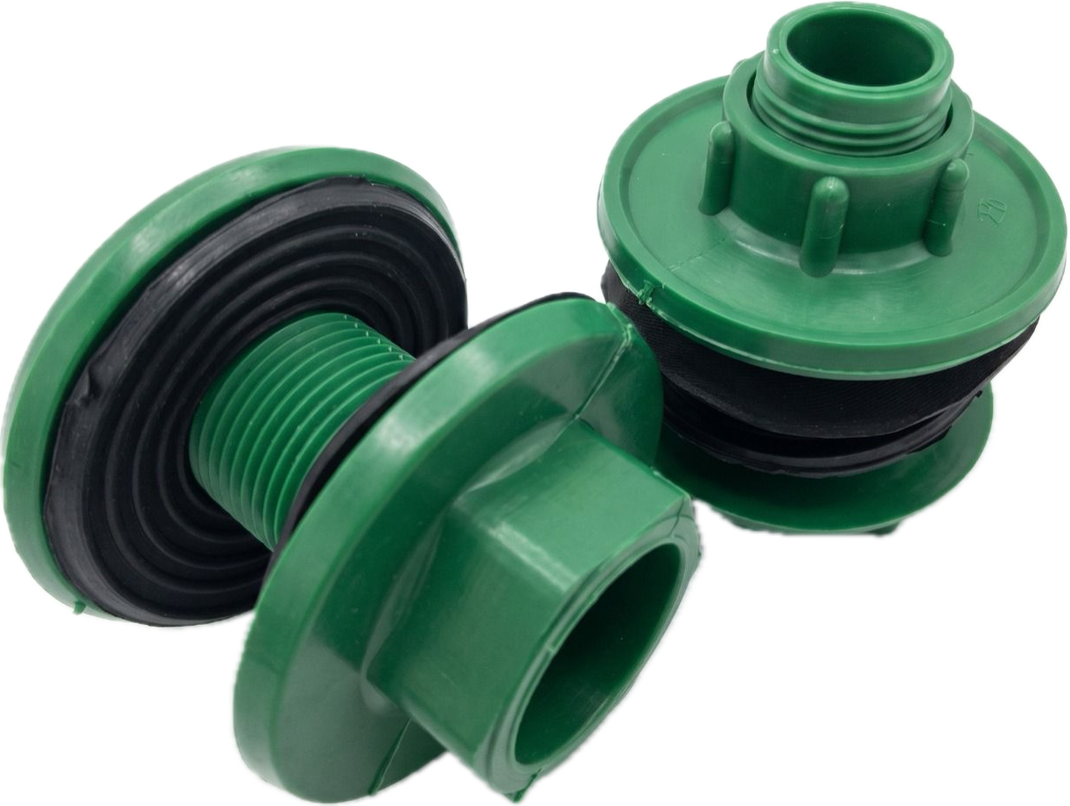
 | 101203125502501 | CONEXIÓN PARA TANQUE Ø 25 | 20 | $ 5,927.00 | $ 2,963.50 |  | $ -
 | 101203125503201 | CONEXIÓN PARA TANQUE Ø 32 | 20 | $ 6,665.00 | $ 3,332.50 |  | $ -

PLAZO DE ENTREGA: De 7 a 15 días de confirmada la compra
Precios expresados en Pesos Argentinos (No incluyen IVA)

